マルチスレッドとは
マルチスレッドとは処理を並行実行させ、パフォーマンスを向上させる実装。主に、GUIアプリケーションやWEBサーバ、時間の掛かるI/O処理などで使われる。
私たちが開発するケースでは、主にクライアントプリケーションが中心になるケースが多い、WEBアプリケーション開発では、APPサーバ（Tomcat）などが既にその機能を有しているので、マルチスレッドを意識することはほぼない。
3Dアクションゲームではマルチスレッドがよく使用されており、プレーヤーの移動するフィールドの情報を裏方で読み込んでいたりする。

スレッドとは英語でthread「糸」という意味があるが、プログラムでは、一連の命令が順番に処理されていく流れ（最小の処理単位）のことを「スレッド」と呼ぶ。
プログラムを読むときに追っているものがスレッドであり、１つのスレッドからなるものをシングルスレッド、複数のスレッドからなるものをマルチスレッドと呼ぶ。
JavaではThreadインターフェースを実装したClassのインスタンスを作成し、startメソッドを実行することで新しいスレッドの開始することができる。

 | シングルスレッドパターン | マルチスレッドパターン

public Class Main {
public static void main(String[] args) {
for(int i = 0 ; i < 100 ; i ++) {
System.out.print("Good!");
}
}
}
public Class Main {
public static void main(String[] args) {
MyThread t = new MyThread();
t.start();
for(int i = 0 ; i < 100 ; i ++) {
System.out.print("Good");
}
}
}
public Class MyTread extends Thread {
public void run() {
for(int i = 0 ; i < 100 ; i++) {
System.out.print("Nice!");
}
}
}

マルチスレッドプログラムは、マルチコアのCPUで動かさなければならない。
プログラムはCPUのコアで実行される。また、基本的に１つのコアでは１つのスレッドしか処理できない（※１）。なので、コアが複数なければ結局のところシングルスレッドで動かしていることと変わらない。
例えるならば、スレッドを作業員とすると、コアは作業台のようなもので、作業員が複数人いても作業台が複数なければ、結局のところ１人づつしか作業を行うことができない。
そのため、シングルコアのCPUでは、マルチスレッドによるパフォーマンス向上を望めるどこうか、むしろパフォーマンスが劣化してしまう。
また、データの取り合いも発生しないので正しいテストを行うこともできない。

※１ CPUの中にはハイパースレッド技術と呼ばれる、１つのコアで複数のスレッドを実行できるものもある。

A
Aさんが作業中は、
Bさんは作業ができない
B

作業台

マルチスレッドの難しさ
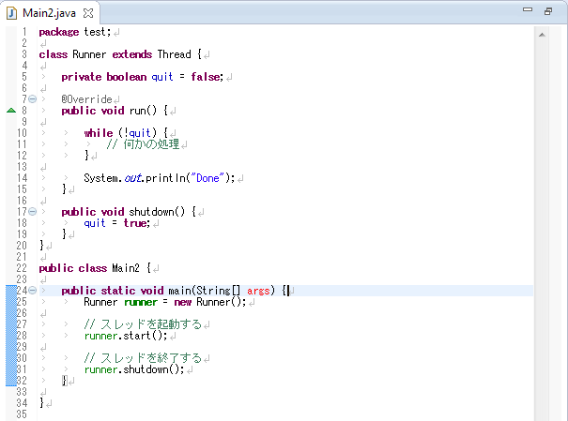
マルチスレッドプログラムが難しい理由は、バグが必ず発生するわけではないところ。
マルチスレッドでは、複数のスレッドが共通のデータに対して同時に書き込まないようにロックしたり、処理の順番が入れ替わらないように処理順序を保障する仕組みを作る。
しかし、ちゃんと実装をしたつもりでもロックが中途半端だったり、処理順序の保障の仕組みが不完全だと、デッドロックやデータ破損が発生する。
ここで注意しなければいけないのが、複数のスレッドが特定の条件を満たしたときにバグが発生するということ。
なので、１回動かしてバグが発生することもあれば、１０００回動かして始めてバグが発生するということもある。

プログラム言語独自の挙動について知っておかなければ思わぬところでバグが発生する。
以下にJavaのメモリモデルから発生する思わぬ動きについての例を紹介する。

例①：x<yと表示される可能性はあるか？

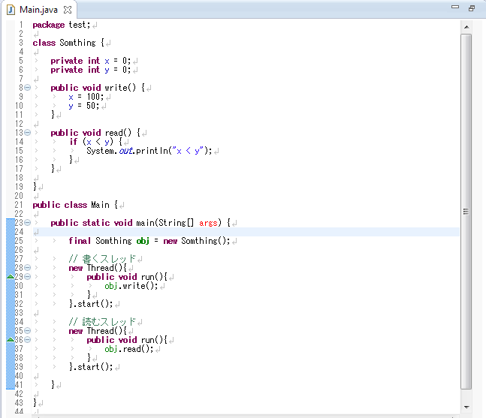

例②：このプログラムは確実に起動したスレッドを終了することができるか？

答え
例① | ある
 | reorderの問題
 | reorderとはJavaの仕組みで、最適化のために、コンパイラやJava仮想マシンがプログラムの処理順序を入れ替えること。
 | 例では、9行目と10行目がreorderによって順番が入れ替わる可能性があります。
 | reorderではメソッド自体の振る舞いは変わらないようにする決まりがあるので、マルチで動かさなければ、これについて気にする必要はありません。

例② | 終了できない可能性がある
 | visibilityの問題
 | visibilityとはフィールドの値が見えるかどうか(visible)の性質で、スレッドAが書き込んだフィールドの値は、スレッドBにすぐに見えるようになるとは限らないということ。
 | スレッドは高速化のために、スレッドごとにキャッシュを持っていて、そのキャッシュ上のものは他のスレッドから見ることはできない。
 | 例では、quitの値を別々のスレッドが書き込んでいるため、shutdownメソッドで変更した値がるrunメソッドquitでは見えない可能性がある。

quit = true
掲示板（共有メモリ）に書かなければAさんには見えないが、Bさんが掲示板にすぐに書くという保証はない。
もしかしたら、ずっとBさんの頭の中にだけ入っている可能性もある
掲示板
quit = false

A
B

